业务数据库
Mysql-OLAP地址 | 主机名Host | 端口Port | 用户名 | 密码
 | 106.75.33.59 | 3306 | itcast_edu_stu | itcast_edu_stu

访问与咨询业务系统
SCRM客户服务系统 | 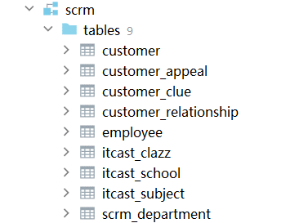
教学管理系统 | 